作成上の留意点
 | 様式３－２【拠点校指導教員用】の作成上の留意点 ※例は小学校のものです。
１ 計画書・報告書の冒頭部分
＜文書タイトルの入力＞
プルダウンリストから、【文書タイトル「計画書」か「報告書」】、【校種「小学校」か「中学校」、義務教育学校の場合は「（前期課程）」、「後期課程」】を選択してください。セルの色が桃色から白色に変わります。
【課程】
〈基本情報の入力〉
①拠点校指導教員名②免許教科
③市町村名④学校名
⑤初任者氏名⑥免許教科
※免許教科は中学校のみ
①
②
③
④
⑤
⑥

〈実施時程の入力〉
プルダウンリストから、適当なものを選択してください。なお、半角数字を直接入力しても構いません。
週時程外に研修を実施することを示す「(1)」については、かっこ、数字のいずれも半角にしてください。
※「計画書」の段階では、実施時程の欄は空欄でも構いません。
※「報告書」を提出する際には、必ず入力をしてください。
〈研修実施日の入力〉
月日は半角数字を、月と日の間に半角スラッシュを入力すると、曜日が自動で表示されます。
計画時、１月以降については、翌年の西暦も入力してください。例： 1/11 → 2025/1/11 と入力

２ 計画書・報告書の終末部分（実施時数計数表について）

＜日数及び時数の値の反映＞
日数及び時数の値については、計画書等に必要事項を入力すると自動で計算され、自動でシートに反映されます。
【印刷面の実施時数計算表は、リンク図貼付のため、値を入力することはできません。】
＜印刷面の外にある計算表の取り扱い＞
研修領域の入力は不要です。研修領域ごとの実施時数の確認等で活用してください。
印刷範囲外に研修領域の入力欄があります。そちらに研修領域（①～⑨）を入力することで、研修領域別時間数が自動計算され、印刷範囲外の計算表に反映されます。

＜最低実施時数の点検機能の搭載＞
拠点校指導教員による指導時間が９０時間を下回ると，時数の欄が数字が赤くなります。

＜研修領域の入力について＞
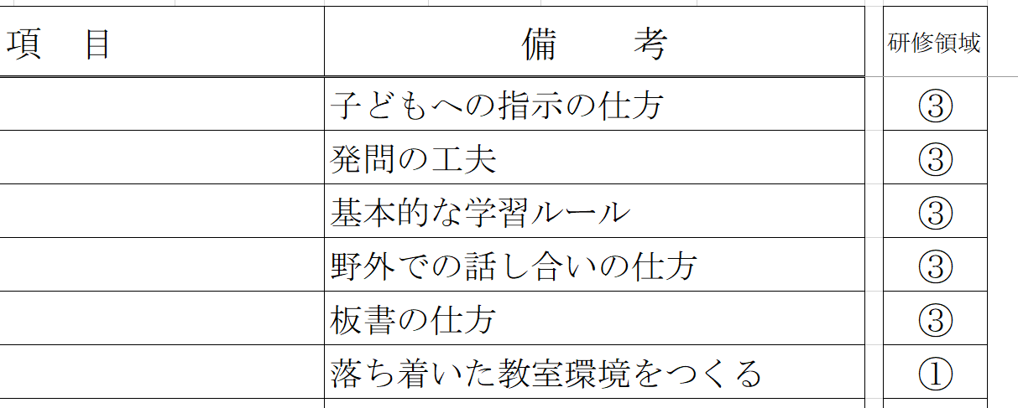

〈研修領域の入力について〉
研修領域の記入は不要です.
研修領域ごとの実施時数の確認等で活用してください。
〈研修領域〉
① 基礎的素養
② 学級経営
③ 教科指導
④ 道徳
⑤ 小学校外国語
⑥ 総合的な学習の時間
⑦ 特別活動
⑧ 生徒指導
⑨ キャリア教育（進路指導）

〈記入例〉様式３－２
記入例
 |  |  |  |  |  |  |  |  |  |  | 様式3-2計算表 （こちらの表は集計用ですので、変更しないようにお願いします。）

様式３－２ |  | 令和６年度 |  |  | 初任者研修年間指導報告書 |  |  | （拠点校指導教員用） |  |  | 項目 | 実施日数 | 実施時数 | 研 修 領 域 別 時 数（時間）
 |  |  |  |  |  |  |  |  |  |  |  |  |  | ① | ② | ③ | ④ | ⑤ | ⑥ | ⑦ | ⑧ | ⑨

 |  |  |  |  | 拠点校指導教員名 |  | 知多 花子 |  | 免許教科 ※中学校のみ |  |  |  |  | 基礎的 素養 | 学級経営 | 教科指導 | 道 徳 | 小学校 外国語 | 総合的な 学習の時間 | 特別活動 | 生徒指導 | キャリア 教育 (進路指導)
 |  |  |  |  |  |  |  |  |  |  | 年間合計 | 2 | 6 | 1 | 0 | 5 | 0 | 0 | 0 | 0 | 0 | 0
初任者名 |  | ○○市 |  | 立 | ◇◇ | 小学校 | 初野 太郎 |  | 免許教科 ※中学校のみ
 |  |  |  |  |  |  |  | ※免許教科は、中学校、義務教育学校後期課程のみ |  |  |  | 日 | 時間 | 時間 | 時間 | 時間 | 時間 | 時間 | 時間 | 時間 | 時間 | 時間

〈研修領域の入力について〉
研修領域の記入は不要です.
研修領域ごとの実施時数の確認等で活用してください。
〈研修領域〉
① 基礎的素養
② 学級経営
③ 教科指導
④ 道徳
⑤ 小学校外国語
⑥ 総合的な学習の時間
⑦ 特別活動
⑧ 生徒指導
⑨ キャリア教育（進路指導）
番号 | 月／日 | 曜 | 実施時程 | 研 修 項 目 |  |  |  | 備 考 |  | 研修領域
1 | 2024-04-11 | 45393 | 3 | 授業研究（体育) |  |  |  | 子どもへの指示の仕方 |  | ③ |  |  |  | ※研修領域について ・道徳については、「特別の教科 道徳」となって も、これまでどおり、道徳（研修領域④）として 扱います。 ・小学校の外国語活動及び外国語科に関する 研修の領域は、小学校外国語（研修領域⑤） です。 ・中学校英語科の初任者が、小学校外国語に関 する内容について研修を行った場合は、教科指 導（研修領域③）として扱います。 |  |  |  |  |  |  | ・・・
2 | 2024-04-11 | 45393 | 4 | 授業研究（国語） |  |  |  | 発問の工夫 |  | ③
3 | 2024-04-11 | 45393 | 5 | 授業研究の進め方 |  |  |  | 基本的な学習ルール |  | ③
4 | 2024-04-18 | 45400 | 3 | 授業研究（体育） |  |  |  | 野外での話し合いの仕方 |  | ③
5 | 2024-04-18 | 45400 | 4 | 授業研究（国語） |  |  |  | 板書の仕方 |  | ③
6 | 2024-04-18 | 45400 | 5 | 教室環境づくり |  |  |  | 落ち着いた教室環境をつくる |  | ①
7
8
9
10
11
12
13
14
15
16
17
18
19
20
21
22
23
24

97
98
99
100

様式３－２（拠点校指導教員用）
 |  |  |  |  |  |  |  |  | 様式3-2計算表 （こちらの表は集計用ですので、変更しないようにお願いします。）

様式３－２ |  | 令和６年度 |  |  |  | （拠点校指導教員用） |  |  | 項目 | 実施日数 | 実施時数 | 研 修 領 域 別 時 数（時間）
 |  |  |  |  |  |  |  |  |  |  |  | ① | ② | ③ | ④ | ⑤ | ⑥ | ⑦ | ⑧ | ⑨

 |  |  |  |  | 拠点校指導教員名 |  | 免許教科 ※中学校のみ |  |  |  |  | 基礎的 素養 | 学級経営 | 教科指導 | 道 徳 | 小学校 外国語 | 総合的な 学習の時間 | 特別活動 | 生徒指導 | キャリア 教育 (進路指導)
 |  |  |  |  |  |  |  |  | 年間合計 | 0 | 0 | 0 | 0 | 0 | 0 | 0 | 0 | 0 | 0 | 0
初任者名 |  |  |  | 立 |  |  | 免許教科 ※中学校のみ
 |  |  |  |  |  |  |  |  |  | 日 | 時間 | 時間 | 時間 | 時間 | 時間 | 時間 | 時間 | 時間 | 時間 | 時間

〈研修領域の入力について〉
研修領域の記入は不要ですが、研修領域ごとの実施時数の確認等で活用してください。
〈研修領域〉
① 基礎的素養
② 学級経営
③ 教科指導
④ 道徳
⑤ 小学校外国語
⑥ 総合的な学習の時間
⑦ 特別活動
⑧ 生徒指導
⑨ キャリア教育（進路指導）
番号 | 月／日 | 曜 | 実施時程 | 研 修 項 目 |  | 備 考 |  | 研修領域
1
2
3
4
5
6
7
8
9
10
11
12
13
14
15
16
17
18
19
20
21
22
23
24
25
26
27
28
29
30
31
32
33
34
35
36
37
38
39
40
41
42
43
44
45
46
47
48
49
50
51
52
53
54
55
56
57
58
59
60
61
62
63
64
65
66
67
68
69
70
71
72
73
74
75
76
77
78
79
80
81
82
83
84
85
86
87
88
89
90
最大１２０時間分の研修を記載できるようになっているが、拠点校指導教員による研修を１２０時間行わなくてはならないというわけではない。
最低９０時間を超えていればよい。
91
92
93
94
95
96
97
98
99
100
101
102
103
104
105
106
107
108
109
110
111
112
113
114
115
116
117
118
119
120

